CROQUIS
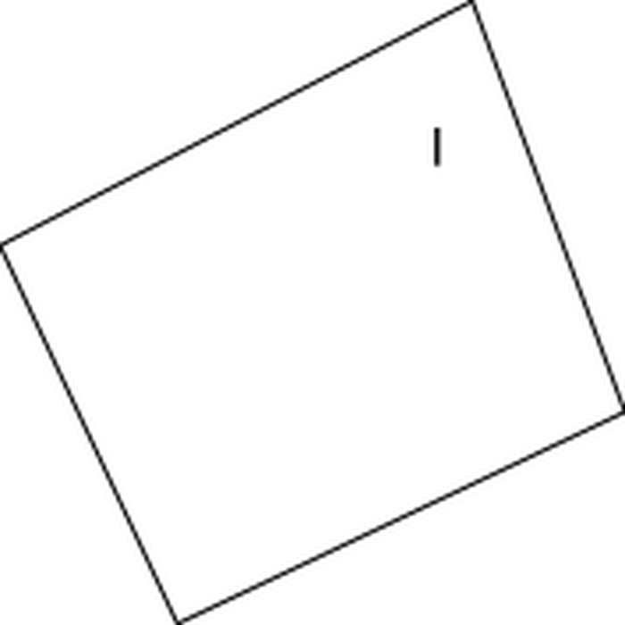
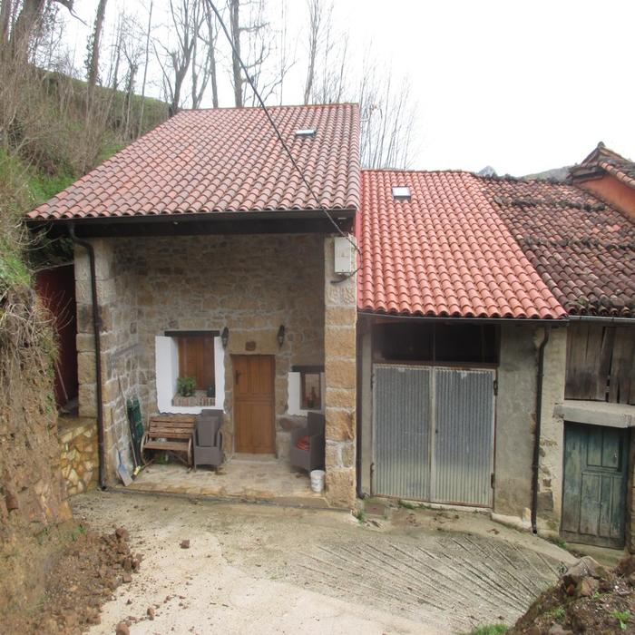
 | MINISTERIO DE HACIENDA Y FUNCIÓN PÚBLICA |  | SECRETARÍA DE ESTADO DE HACIENDA DIRECCIÓN GENERAL DEL CATASTRO

FICHA RESUMEN
GERENCIA-MUNICIPIO: 33008 CABRALES |  | Nº EXPEDIENTE: 217221.33/24

REFERENCIA CATASTRAL: 000413200UN49F |  | DIRECCIÓN: LG INGUANZO 132A
CROQUIS - FOTOGRAFÍA

